屋外_GD
団体名 | 企画名 | 参加団体名 | 団体名（フリガナ） | 企画名（20文字以内） | キャッチフレーズ（15文字以内） | 企画内容（40文字以内） | 撮影可否 | 情報公開日 | SNSアカウント | ジャンル | 実施日 | 実施場所 | 開始時間 | 終了時間 | 企画名字数 | キャッチ字数 | 企画内容字数 | イメージ図 | 備考
タ | タ | 第139回明大祭実行委員会 | ダイヒャクサンジュウキュウカイメイダイサイジッコウイインカイ | 中夜祭 | きっと、あなたの予想を裏切る。 | 誰も体験したことのないショータイム。今ここにしかないステージをご覧あれ。 | 可 | 指定あり | Twitter：@meidaisai / Instagram：meidaisai | ゲスト | 30日 | メインステージ | 11:00:00 | 11:10:00 | 3 | 15 | 36 | 
カ | カ | Copia | コピア | Copia Live 2023 | 思い出に残るステージを | 女性アイドルコピーダンスサークルのCopiaです。3年生の引退公演、全力で楽しみます♡ | 可 |  | Twitter：@copicopicopia／Instagram：@copicopicopia_12 | ダンス | 5日 | エントランスエリア | 16:35:00 | 16:55:00 | 7.5 | 11 | 40 | 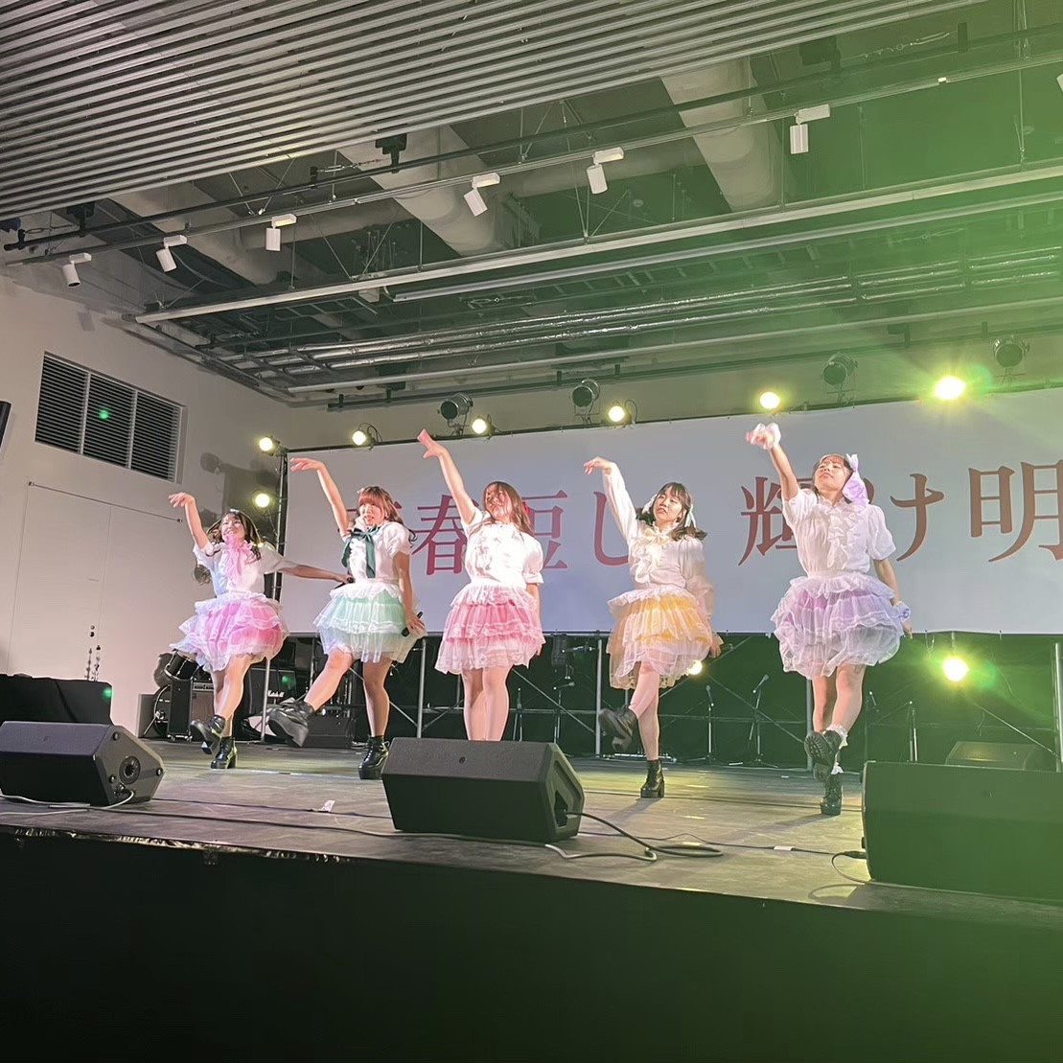
ナ | マ | 中野ダンスサークル SIGN | ナカノダンスサークルサイン | 明大祭公演〜Vol.1〜 | ダンスが伝える青春のサイン | 多彩なジャンルのダンスパフォーマンスを行います！エネルギー溢れる見応え満点のステージです✨ | 可 |  | Twitter:@sign_dance/Instagram:@sign__dance | ダンス | 3日 | エントランスエリア | 13:20:00 | 14:20:00 | 9.5 | 13 | 45 | 
タ | ア | 男子チアリーディングチームANCHORS | ダンシチアリーディングチームアンカーズ | ANCHORS明大祭エントランス公演-2023- | 漢チア〜あなたの心の支えに〜 | 5分程度のチアリーディングのパフォーマンスを3演目行う。また、パフォーマンスの前後と間にMCも行う。 | 可 |  | Instagram/TikTok/Twitter:@anchors_meiji))公式ホームページ:https://anchors-hp.jimdo.com | ダンス | 5日 | エントランスエリア | 12:30:00 | 13:10:00 | 17.5 | 14 | 48 | 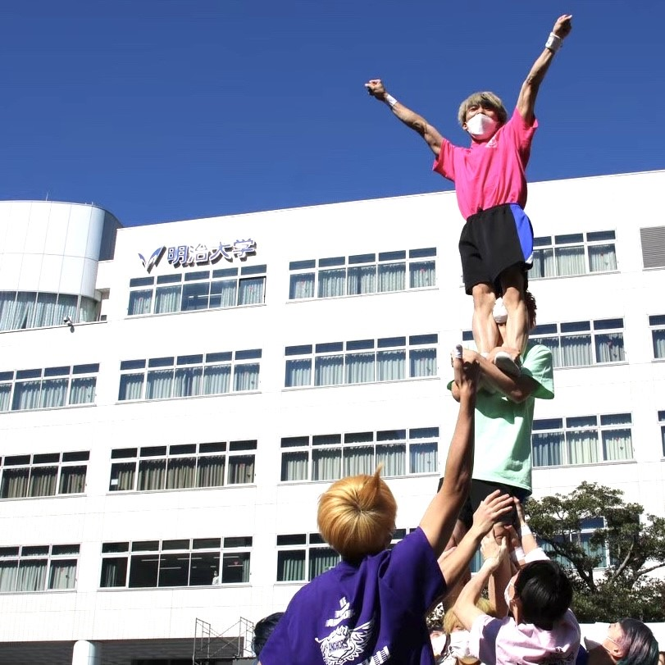
ハ | ア | フラサークルKa Nani Hoku | フラサークルカナニホク | Aloha -Welcome to Hula- | フラを通してハワイの風を！ | 今年発足した明治大学のフラサークルが、みなさまにアロハの心を届けます！ | 否 |  | Instagram：kananihoku_meiji_hula | ダンス | 5日 | エントランスエリア | 11:40:00 | 12:00:00 | 11 | 13 | 35 | 
カ | カ | K-POP カバーダンスサークル Mercie | ケーポップカバーダンスサークルメルシー | K-POP カバーダンス | 明治大学のK-POPアイドル | K-POPカバーダンスを披露します！ダンスだけでなく衣装にまでこだわった私たちのステージに注目です！ | 可 |  | Instagram: merciemeiji | ダンス | 3日 | エントランスエリア | 15:40:00 | 16:10:00 | 9 | 11.5 | 50 | 
ア | ア | アカペラサークル amour | アカペラサークルアムール | アカペラLive！~ボンジョルネ~ | 身近な曲をアカペラで | 知ってる曲がアカペラで歌われるかも⁉︎ぜひ聴きに来てください〜! | 可 |  | Twitter:@aopera1012/Instagram:amour_meiji | 音楽 | 4日 | エントランスエリア | 14:10:00 | 15:10:00 | 13 | 10 | 32 | 
タ | サ | 体育同行会連合会チアリーディングチーム・JAGUARS | タイイクドウコウカイレンゴウカイチアリーディングチーム・ジャガーズ | JAGUARS SHOW TIME‼︎ | 魅力いっぱいのステージ開幕☆ | 迫力のあるチアリーディング演技で、皆さんに「元気、勇気、笑顔」を届けます！ | 可(許可制) |  | Instagram：@jaguars_meiji Twitter：@meiji_jaguars TikTok：@jaguars_meiji.cheer | ダンス | 4日 | エントランスエリア | 13:20:00 | 13:40:00 | 18 | 14 | 37 | 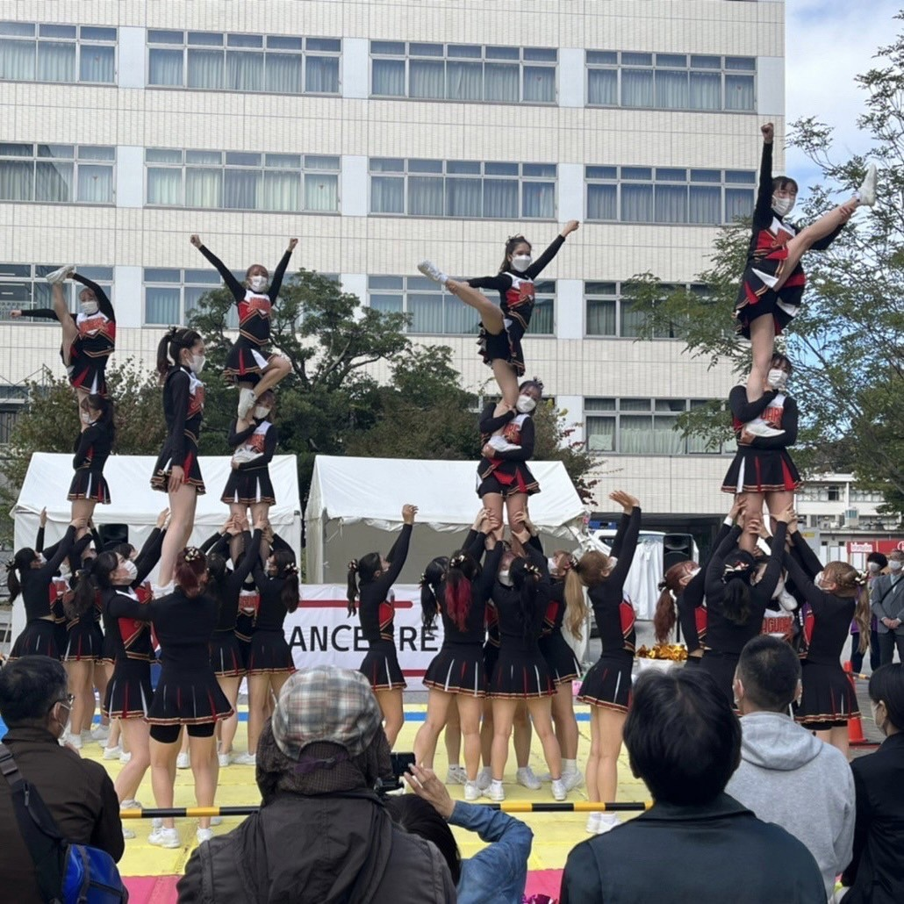
サ | ワ | ジャグリングサークル Dietz | ジャグリングサークルディーツ | What's juggling? | 百聞は一見に如かず | ジャグリングショー！日々の鍛錬により磨き上げられた技の数々を、それぞれが得意とする道具で披露します！ | 可 |  | 元Twitter：@meiji_juggling/Instagram：meiji_dietz/YouTube：@dietz_meiji | エンターテイメント | 4日 | エントランスエリア | 11:00:00 | 11:40:00 | 8 | 9 | 50 | 
サ | タ | ジャグリングサークル Dietz | ジャグリングサークルディーツ | Dietz新入生ステージ2023 | なんだかDietzな予感がする | 初心者の一年生がボールとディアボロという道具を使って個人演技と道具ごとの団体演技をします！ | 可 |  | Twitter:@meiji_juggling/Instagram:meiji_dietz/Youtube:@dietz_meiji | エンターテイメント | 4日 | エントランスエリア | 12:10:00 | 12:50:00 | 11.5 | 12.5 | 45 | 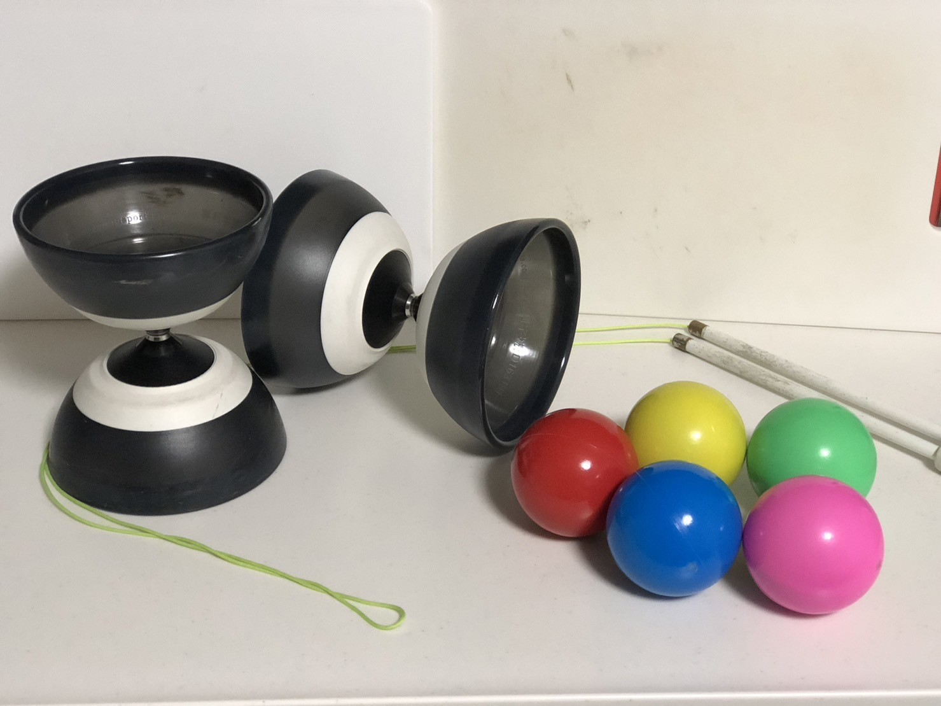
サ | ア | ジャズダンスサークル access | ジャズダンスサークルアクセス | accessダンスパフォーマンス2023 | access 20th！ | 作品ごとに分かれてジャズダンスパフォーマンスを行う。10曲ほど披露予定。 | 可 |  | Instagram：@access_jazzdance/ Twitter：@mjdc_access | ダンス | 4日 | エントランスエリア | 15:40:00 | 16:40:00 | 15 | 7 | 36 | 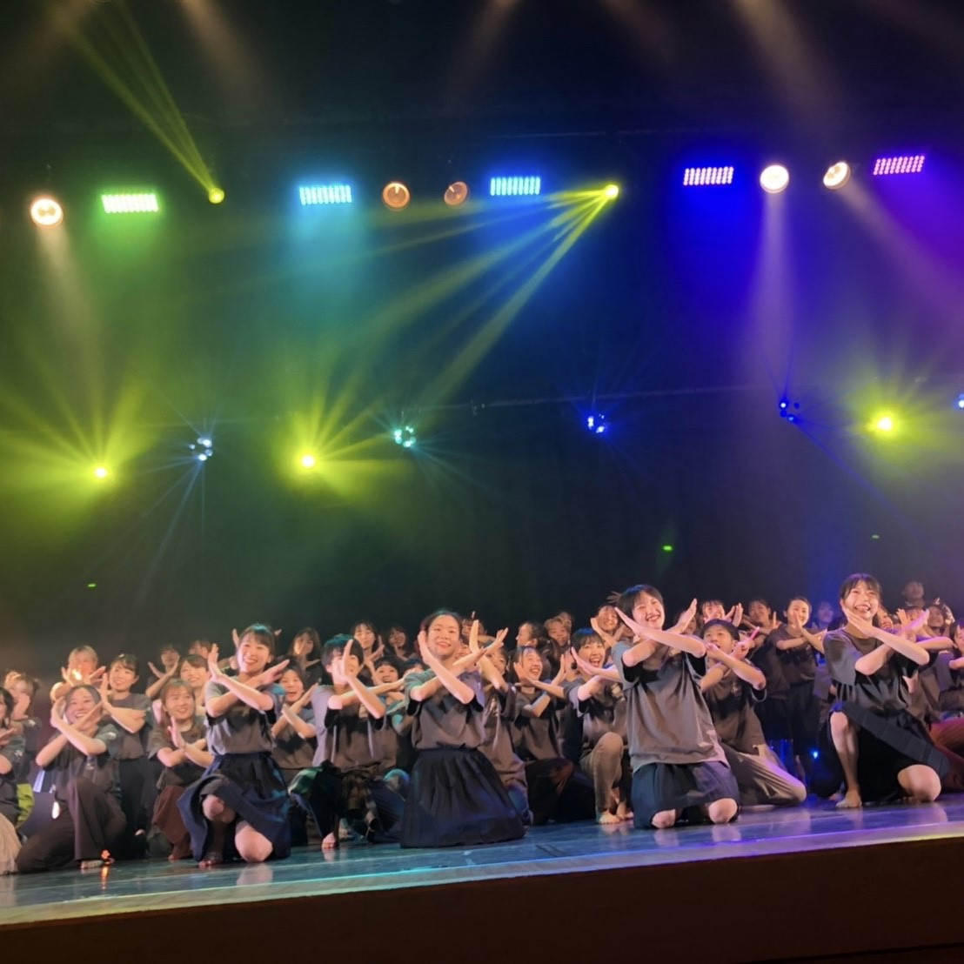
マ | マ | Mercie OBOG | メルシーオービーオージー | Mercie OBOG公演 | OBOGによる最後のステージ | LE SSERAFIM 、(G)I-DLEなどの人気アーティストをカバーします！ | 可 |  | Youtube：https://m.youtube.com/@k-popcoverdancemerciebymei679 | ダンス | 5日 | エントランスエリア | 15:15:00 | 16:05:00 | 7.5 | 12 | 30.5 | 
タ | ハ | チアダンスチーム Blooms | チアダンスチーム ブルームス | Blooms special performance | 華やかに咲き誇れ | 様々なジャンルの曲に合わせてパフォーマンスをお届けします。ぜひお楽しみください！ | 可(許可制) |  | Instagram:meiji_cheerdance_blooms / Twitter:@meiicheerdance | ダンス | 5日 | エントランスエリア | 11:00:00 | 11:10:00 | 13 | 8 | 40 | 
ハ | ハ | フラッシュモ部 | フラッシュモブ | フラッシュモブ‼︎ | 『笑顔の配達人‼︎』 | フラッシュモブを行います。いつ始まるか、そして誰が踊るのかは開始までわかりません。お楽しみに！！ | 可 |  | Twitter：@MeijiFlashmob /Instagram：meiji_mob | ダンス | 3日 | エントランスエリア | 16:30:00 | 16:50:00 | 8 | 8 | 48
ア | ア | アカペラ同好会 SoundArts | アカペラドウコウカイサウンドアーツ | アカペラフェス2023 | 音楽を楽しみましょう！ | アカペラの演奏を1バンド10分ずつ計3バンドが行います。 | 可 |  | Twitter＠SoundArts_meiji | 音楽 | 3日 | エントランスエリア | 14:40:00 | 15:20:00 | 9 | 11 | 26
カ | サ | ギターサークルストリート「street」 | ギターサークルストリート「ストリート」 | Street Entrance Area 2023 | song!song!song! | アコースティックギター等を用いたライブパフォーマンス | 可 |  | Instagram: meiji.street | 音楽 | 3日 | エントランスエリア | 12:00:00 | 13:00:00 | 16 | 7.5 | 26 | 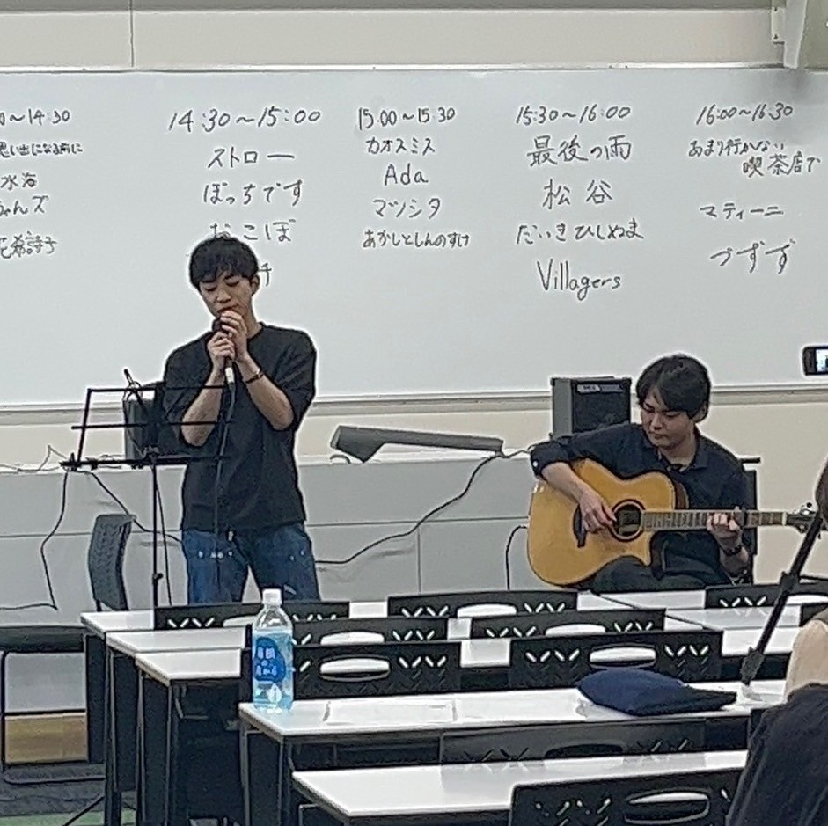

 |  |  |  | あ

